ヒアルロン酸ナトリウム点眼液0.1％「Nitten」
製品別比較表
 |  |  |  | 2026年7月改訂
 | 後発品 |  | 標準品
商 品 名 | ヒアルロン酸ナトリウム 点眼液0.1％「Nitten」
会 社 名 | ロートニッテンファーマ株式会社－ ロートニッテン株式会社
規 格 | 1mL中に精製ヒアルロン酸ナトリウムを1mg含有
薬効分類 | 角結膜上皮障害治療用点眼剤
薬 価 | 95.70 | 円／5mL1瓶 | 192.90 | 円／5mL1瓶
薬価差 | 97.20 |  | 円(5mL1瓶)
１瓶薬価差 | 97.20 |  | 円（5mL1瓶)
効能・効果 | 下記疾患に伴う角結膜上皮障害 ○シェーグレン症候群、スティーブンス・ジョンソン症候群、眼球乾燥症候群（ドライアイ）等の内因性疾患 ○術後、薬剤性、外傷、コンタクトレンズ装用等による外因性疾患 【標準品と同じ】
用法・用量 | １回１滴、１日5～6回点眼し、症状により適宜増減する。なお、通常は0.1％製剤を投与し、重症疾患等で効果不十分の場合には、0.3％製剤を投与する。 【標準品と同じ】
添 加 剤 | ホウ酸、ホウ砂、クロルヘキシジングルコン酸塩、等張化剤 |  | 塩化ナトリウム、プロピレングリコール、イプシロン-アミノカプロン酸、エデト酸ナトリウム水和物、クロルヘキシジングルコン酸塩液、pH調節剤
規制区分 貯 法 | 規制区分なし 室温保存 |  | 規制区分なし 室温保存
製品の 性 状 | 商品名 | 性 状 |  | 剤形写真
 | ヒアルロン酸ナトリウム 点眼液0.1％「Nitten」 | 性状：無色澄明、粘稠性のある無菌水性点眼剤 pH：6.8～7.8 浸透圧比：0.9～1.1
 | 標準品 | 性状：無色澄明、粘稠性のある無菌水性点眼剤 pH：6.0～7.0 浸透圧比：0.9～1.1
安定性 ＊後発品 | 加速試験(40℃、75％RH、6ヵ月、最終包装製品)： いずれの項目(性状、pH、浸透圧比、動粘度、含量)も規格内
生物学的 同等性 | 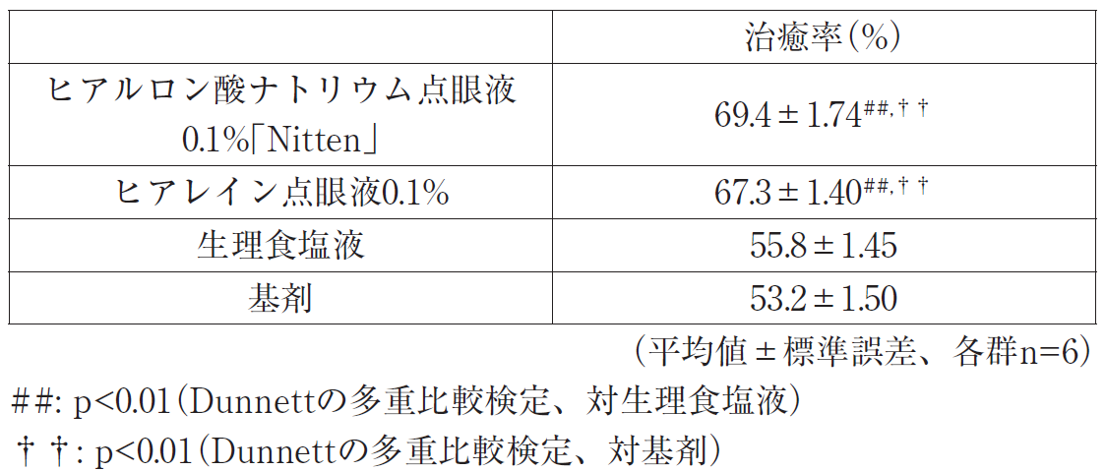 〔角膜上皮創傷モデルに対する効果〕 n-ヘプタノールによりウサギ角膜上皮創傷モデルを作製し、ヒアルロン酸ナトリウム点眼液0.1％「Nitten」、ヒアレイン点眼液0.1％又は対照物質（生理食塩液又は基剤）を点眼し、創傷作製後24時間の治癒面積から治癒率を求め、創傷に対する治癒作用を比較検討した。その結果、ヒアルロン酸ナトリウム点眼液0.1％「Nitten」及びヒアレイン点眼液0.1％投与群の治癒率は対照物質投与群に対し有意な差を認めた。また、両製剤群間では有意な差は認められず、生物学的同等性が確認された。
 | 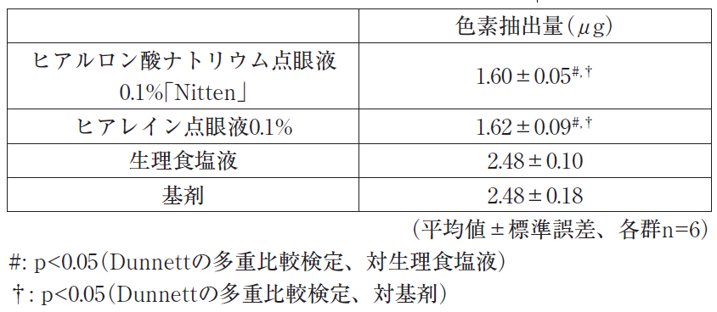 〔強制開瞼ドライアイモデルに対する効果〕 ウサギの眼瞼を強制的に開瞼してドライアイ角膜上皮創傷モデルを作製し、ヒアルロン酸ナトリウム点眼液0.1％「Nitten」、ヒアレイン点眼液0.1％又は対照物質（生理食塩液又は基剤）を点眼して3時間後に創傷部位をメチレンブルーで染色し、その色素抽出量から角膜上皮創傷に対する治癒作用を比較検討した。その結果、ヒアルロン酸ナトリウム点眼液0.1％「Nitten」及びヒアレイン点眼液0.1％投与群の色素抽出量は基剤投与群に対し有意な差を認めた。また、両製剤群間では有意な差は認められず、生物学的同等性が確認された。
 | ヒアルロン酸ナトリウム点眼液0.1％「Nitten」の生物学的同等性に関しては、平成23年承認のヒアルロン酸ナトリウム点眼液0.1％「TS」の申請時添付資料により評価された。
連 絡 先

